Sheet1
宠物装备评审流程
 | 准备阶段
 |  | 首先请大家去svn://192.168.199.122/gd/产品原型设计/COMS 获得资源 |  |  |  | （记得更新至最新版）

 |  | 原型使用方法
 |  |  | windows玩家
 |  |  |  | 将上述文件夹更新至最新版本
 |  |  |  | 点击 | 运行原型工具



 |  |  |  | 点击PC预览，即可在浏览器中查看原型

 |  |  | mac玩家
 |  |  |  | 点击 | 运行浏览器

 |  |  |  | 即可在浏览器中查看原型

 | 体验阶段
 |  | 包含宠物详情界面的装备部分、装备列表界面、装备详情界面

 |  | 1. 进入原型后，从主界面进入宠物界面，点击列表第一个宠物进入宠物详情界面
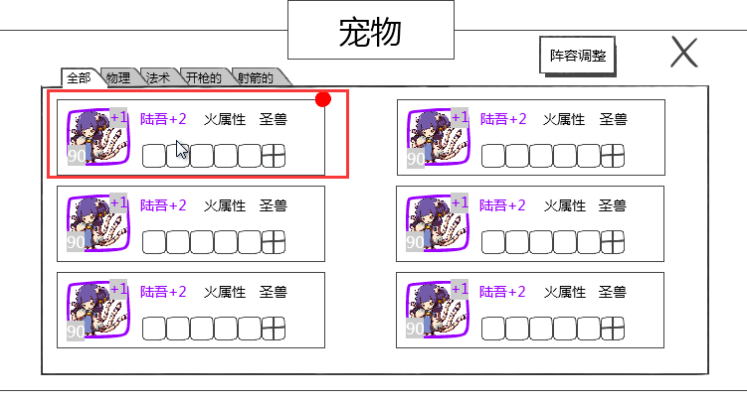

 |  | 2. 查看装备状态，可否清楚明白三种装备状态
 |  |  | 已装备
 |  |  | 未装备但有可装备
 |  |  | 未装备且无可装备
 |  | 3. 点击左侧第一个装备，查看已装备的物品属性
 |  | 4. 点击左侧第二个装备，查看已装备的物品属性
 |  |  | 展示未镶嵌宝石的状态
 |  | 在详情界面点击“卸下”按钮，体验卸下装备操作
 |  | 5. 点击左侧第三个装备，体验有可装备的物品但未装备时，进行装备的操作
 |  |  | 在装备列表界面，可通过勾选“隐藏装备中的物品”选项，看出当前拥有的装备哪些是已装备且装备到谁身上，哪些装备是未装备的
 |  |  | 在装备列表界面，可通过点击装备条目进行装备详情查看，在此界面点击返回按钮，可以返回到宠物详情界面
 |  | 6. 点击右侧第二个装备，体验未装备但没有可装备的物品时的情况
 |  | 7. 在装备列表界面，可以直接切换装备部位，针对其他部位进行装备操作
 |  | 8. 查看右侧第三个装备的详情，并体验换装操作
 |  | 9. 查看右侧第一个装备，体验装备可强化时的提示

 |  | 欲知装备强化、进阶、宝石镶嵌如何操作，且听下回分解~

